002Y
２ 土地・気象

 | 2．県の位置と海岸線

 | 本県は、本州中央部の東端に位置し、東西に狭く、 |  |  |  | 概 略 地 形 図
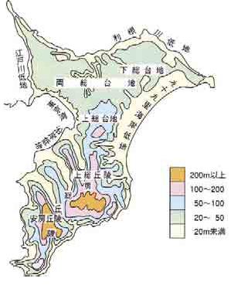
 | 南北に長く外海に突出する半島であって、東南は太平

 | 洋に面し、西の一部は東京湾を形成し、北西は江戸川

 | をへだてて東京都及び埼玉県に接し、北は利根川を境

 | にして茨城県につらなり、周囲を海と川に囲まれて

 | います。また面積は5,156.48k㎡で、海岸線は531.0㎞

 | におよんでいます。

 | 地勢は、房総丘陵地帯と下総台地、利根川流域平野、

 | 九十九里沿岸平野からなり、半島南部は200～300ｍ級

 | の丘陵がつづき、北部はおおむね平坦地が多くなって

資料：「千葉県の地理と歴史」
(千葉地理学会編)
 | います。

 |  | 極東 銚子市銚子漁港(黒生地区)東防波堤東端 |  |  | Ｅ 140゜52′54″

 |  | 極西 富津市第二海堡 |  |  | Ｅ 139°44′21″
 | 位置
 |  | 極南 南房総市白浜町白浜 |  |  | Ｎ 34°53′53″

 |  | 極北 野田市関宿三軒家 |  |  | Ｎ 36°06′14″

 | 県庁所在地 | 千葉市中央区市場町1番1号 | Ｅ 140゜07′ Ｎ 35゜36′

 | 広がり | 東西 103.6㎞ 南北 133.8㎞

 | 面積 | 5,156.48k㎡ |  | （令和7年10月1日現在）

 | (全国比･順位) | 1.36％ 28位

 | 海岸線延長 | 531.015㎞ |  | （令和6年3月31日現在）

 | 注）1.位置及び県庁所在地は国土交通省国土地理院によります。
 | 2.広がりは、位置数値を同機関公表の計算式に当てはめ算出した数値です。
 | なお、経緯度の数値は世界測地系で表記してあります。
 | 3.海岸線延長は国土交通省水管理･国土保全局発行の「令和6年度版 海岸統計」に
 | よります。
 | 資料：河川環境課 国土交通省国土地理院「全国都道府県市区町村別面積調」他

